ПРАЙС 03.03.2015
УВЛАЖНИТЕЛИ и МОЙКИ ВОЗДУХА

ПРАЙС-ЛИСТ
сезон 2015

Цены действительны с 03.03.2015

Фото |  | Модель | Цвет | Рекомендуемая площадь, м²/м³ | Производительность увлажнения, г/час | Потребляемая мощность, Вт | Объем бака, л | Габариты, (ВхШхГ), мм | Масса, кг | цена РРЦ USD | цена ОПТ USD | Н/У
Ультразвуковые увлажнители

Кисточка для чистки ультразвуковой мембраны
Вместительный бак для воды 4,5 л
Бесшумная работа
Сменный фильтр-картридж для деминерализации воды
Гарантия 1 год
Ультразвуковой принцип увлажнения
Механическое управление
Регулировка мощности увлажнения
Подсветка бака
 |  | EHU - 1010 | белый | 40/100 | до 300 |  | 4.5 |  | 3.5 | 85 | 71 | У
 | 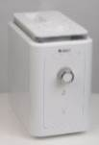 |  |  |  |  |  |  |  |  |  | Скоро в продаже!
 |  | EHU - 1020D | белый | 40/100 | до 300 |  | 4.5 |  | 3.5 | 100 | 84 | У
Ультразвуковой принцип увлажнения
Электронное управление
Встроенный электронный гигростат
Режимы: Детский, Автоматический, Ночной, Ручной, Непрерывный
Таймер на 12 часов
Ионизация
Автоматический контроль уровня влажности
Отключение при низком уровне воды
Индикация уровня влажности (текущ/задан)
Индикация интенсивности пара
Кисточка для чистки ультразвуковой мембраны
Вместительный бак для воды 4,5 л
Бесшумная работа
Сменный фильтр-картридж для деминерализации воды
Гарантия 1 год
 |  |  |  |  |  |  |  |  |  |  | Скоро в продаже!
 |  | EHU - 2510D | белый | 50/125 | до 400 | 40/120 | 6 | 410х285х190 | 3.6 | 170 | 142 | У
Ультразвуковой принцип увлажнения
Метеостанция, встроенная в пульт ДУ
Блокировка кнопок на пульте ДУ
Часы с будильником
Электронное управление
Встроенный электронный гигростат
Таймер
Работа в режимах «холодный/тёплый» пар
Ночной режим работы
Автоматический контроль уровня влажности
Отключение при низком уровне воды
Индикация уровня влажности (текущ/задан)
Индикация интенсивности пара
Кисточка для чистки ультразвуковой мембраны
Вместительный бак для воды 6 л
Бесшумная работа
Сменный фильтр-картридж для деминерализации воды
Гарантия 1 год
 | 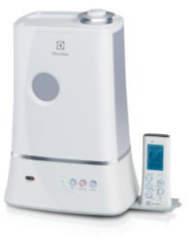
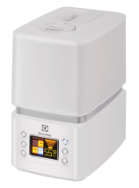
■ Ультразвуковой принцип увлажнения
■ Работа в режимах: «холодный» и «теплый» пар
■ Электронное управление.
■ LED-дисплей. Таймер
■ Автоматический контроль уровня влажности
■ Ультразвуковой принцип увлажнения
■ Работа в режимах: «холодный» и «теплый» пар
■ Электронное управление.
■ LED-дисплей. Таймер
■ Автоматический контроль уровня влажности
■ Индивидуальные режимы работы: «Детский»,
«Антиаллергенный» и "Ночной"
■ Ультрафиолетовый режим очистки воды
■ Встроенный электронный гигростат
■ Индикация уровня влажности (текущ/задан)
■ Ночной режим работы
■ Встроенный электронный гигростат
■ Индикация уровня влажности (текущ/задан)
■ Долговечная ультразвуковая мембрана из
сплава никеля и меди с покрытием N-SILVER
■ Индикация интенсивности пара
■ Вместительный бак для воды на 6,5 литра
■ Бесшумная работа
■ Ag Ionic Silver фильтр-картридж
■ Гарантия – 1 год
■ Отключение при низком уровне воды
■ Индикация интенсивности пара
■ Антибактериальная защита (Nano-покрытие бака. Bio-фильтр)
■ NANO SILVER фильтр-картридж
■ Гарантия – 1 год
 |  | EHU - 3510D | белый | 60/150 | до 400 | 40/125 | 6,5 | 319x190x280 | 3,5 | 139 | 116 | У
 |  | EHU - 3515D | серо-белый | 60/150 | до 400 | 40/125 | 6,5 | 319x190x280 | 3,5 | 139 | 116 | У
■ Ультразвуковой принцип увлажнения
■ Работа в режимах: «холодный» и «теплый» пар
■ Электронное управление.
■ LED-дисплей. Таймер
■ Автоматический контроль уровня влажности
Ультразвуковой принцип увлажнения
Электронное управление
LED-дисплей
Ультрафиолетовый режим очистки пара
Встроенный электронный гигростат
Таймер
■ Ночной режим работы
■ Встроенный электронный гигростат
■ Индикация уровня влажности (текущ/задан)
■ Долговечная ультразвуковая мембрана из
сплава никеля и меди с покрытием N-SILVER
Работа в режимах «холодный/тёплый» пар
Индивидуальные режимы работы «ДЕТСКИЙ» и «АНТИАЛЛЕРГЕННЫЙ»
Ночной режим работы
Автоматический контроль уровня влажности
Отключение при низком уровне воды
Индикация уровня влажности (текущ/задан)
Индикация интенсивности пара
■ Отключение при низком уровне воды
■ Индикация интенсивности пара
■ Антибактериальная защита (Nano-покрытие бака. Bio-фильтр)
■ NANO SILVER фильтр-картридж
■ Гарантия – 1 год
Долговечная ультразвуковая мембрана со стойким покрытием TITANIUM NITRIDE
Вместительный бак для воды 6,5 л
Бесшумная работа
Ag Ionic Silver фильтр-картридж
Гарантия 1 год
 | 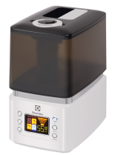
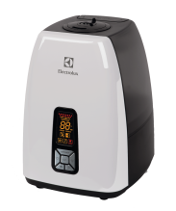
 |  | EHU - 5515D | белый | 60/150 | 400/550 | 40/140 | 6,7 | 347x254x290 | 4,0 | 186 | 155 | Н
 |  | EHU - 5525D | терракотовый | 60/150 | 400/550 | 40/140 | 6,7 | 347x254x290 | 4,0 | 186 | 155 | Н
Ультразвуковой принцип увлажнения
Электронное управление
LED-дисплей
Встроенный электронный гигростат
Таймер
Работа в режимах «холодный/тёплый» пар
Ночной режим работы
Автоматический контроль уровня влажности
Отключение при низком уровне воды
Долговечная ультразвуковая мембрана со стойким покрытием TITANIUM NITRIDE
Индикация уровня влажности (текущ/задан)
Индикация интенсивности пара
Индикация чистки прибора
Вместительный бак для воды 6,7 л
Бесшумная работа
Ag Ionic Silver фильтр-картридж
Гарантия 1 год
 | 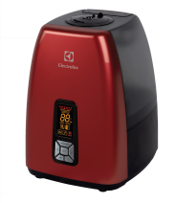
Аксессуары
■ Ультразвуковой принцип увлажнения
■ Работа в режимах: «холодный» и «теплый» пар
■ Электронное управление
■ LED-дисплей. Таймер
■ Автоматический контроль уровня влажности
■ Ночной режим работы
■ Отключение при низком уровне воды
■ Встроенный электронный гигростат
■ Долговечная ультразвуковая мембрана с особо стойким покрытием Titaniumnitrite
■ Вместительный бак для воды на 6,7 литра
■ Индикация уровня влажности (текущ/задан)
■ Индикация интенсивности пара
■ Бесшумность работы
■ Ag Ionic Silver фильтр - картридж
■ Гарантия – 1 год
 | 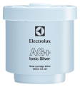 | Ag Ionic Silver картридж–фильтр для очищения и cмягчения воды |  |  |  |  | 2510D; 3510D/3515D; 5515D/5525D |  |  | 25 | 19 | Н

Мойки воздуха

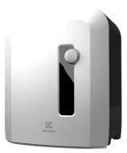
Увлажнение и очистка воздуха
Механическое управление
Регулируемые ступени мощности
Система очистки воды от бактерий
Ночной режим работы
Система поддержания воды в поддоне
Отключение при низком уровне воды
Серебряный ионизирующий стержень
Эффективные увлажняющие диски (технология «соты»)
Не требует сменных фильтров и расходных материалов
Вместительный бак для воды 7 л
Бесшумная работа
Гарантия 1 год
 |  | EHAW - 6515 | белый | 50/125 | до 500 | 20 | 7,0 | 410x320x320 | 6,0 | 310 | 258 | Н
 |  | EHAW - 6525 | терракотовый | 50/125 | до 500 | 20 | 7,0 | 410x320x320 | 6,0 | 310 | 258 | Н
 | 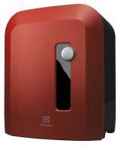
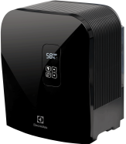
 |  | EHAW - 7510D | черный | 50/125 | до 500 | 18 | 7,0 | 410x320x330 | 6,0 | 371 | 310 | У
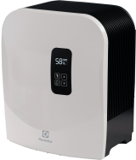
 |  | EHAW - 7515D | белый | 50/125 | до 500 | 18 | 7,0 | 410x320x330 | 6,0 | 371 | 310 | У
 |  | EHAW - 7525D | терракотовый | 50/125 | до 500 | 18 | 7,0 | 410x320x330 | 6,0 | 371 | 310 | У
Увлажнение и очистка воздуха
Регулируемые ступени мощности
Сенсорное управление / LED-дисплей
Автоматическое затемнение дисплея в зависимости от освещенности
Система очистки воды от бактерий
Встроенный электронный гигростат
Ночной режим работы
Система поддержания воды в поддоне
Отключение при низком уровне воды
Серебряный ионизирующий стержень
Эффективные увлажняющие диски (технология «соты»)
Режим очистки дисков от солей жесткости
Не требует сменных фильтров и расходных материалов
Индикатор чистки прибора
Индикатор замены серебряного стержня
Лаковое исполнение передней панели в 3х цветовых решениях (черный, белый, терракотовый)
Вместительный бак для воды 7 л
Бесшумная работа
Гарантия 1 год
 | 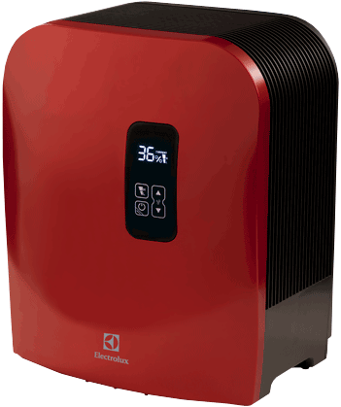

Увлажнители и мойки воздуха изготовлены с соблюдением
всех тебований по качеству, предъявляемых к оборудованию
в странах Евросоюза.
Увлажнители и мойки воздуха имеют сертификаты соответствия Ростеста
России и Таможенного Союза.
На всю продукцию предоставляется гарантия 1 год.
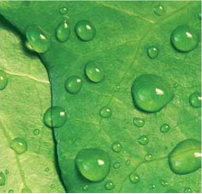

“ELECTROLUX is a registered trademark used under license from AB Electrolux (publ)”,
S:t Göransgatan, 143, SE-105 45, Stockholm, Sweden

